Metrics
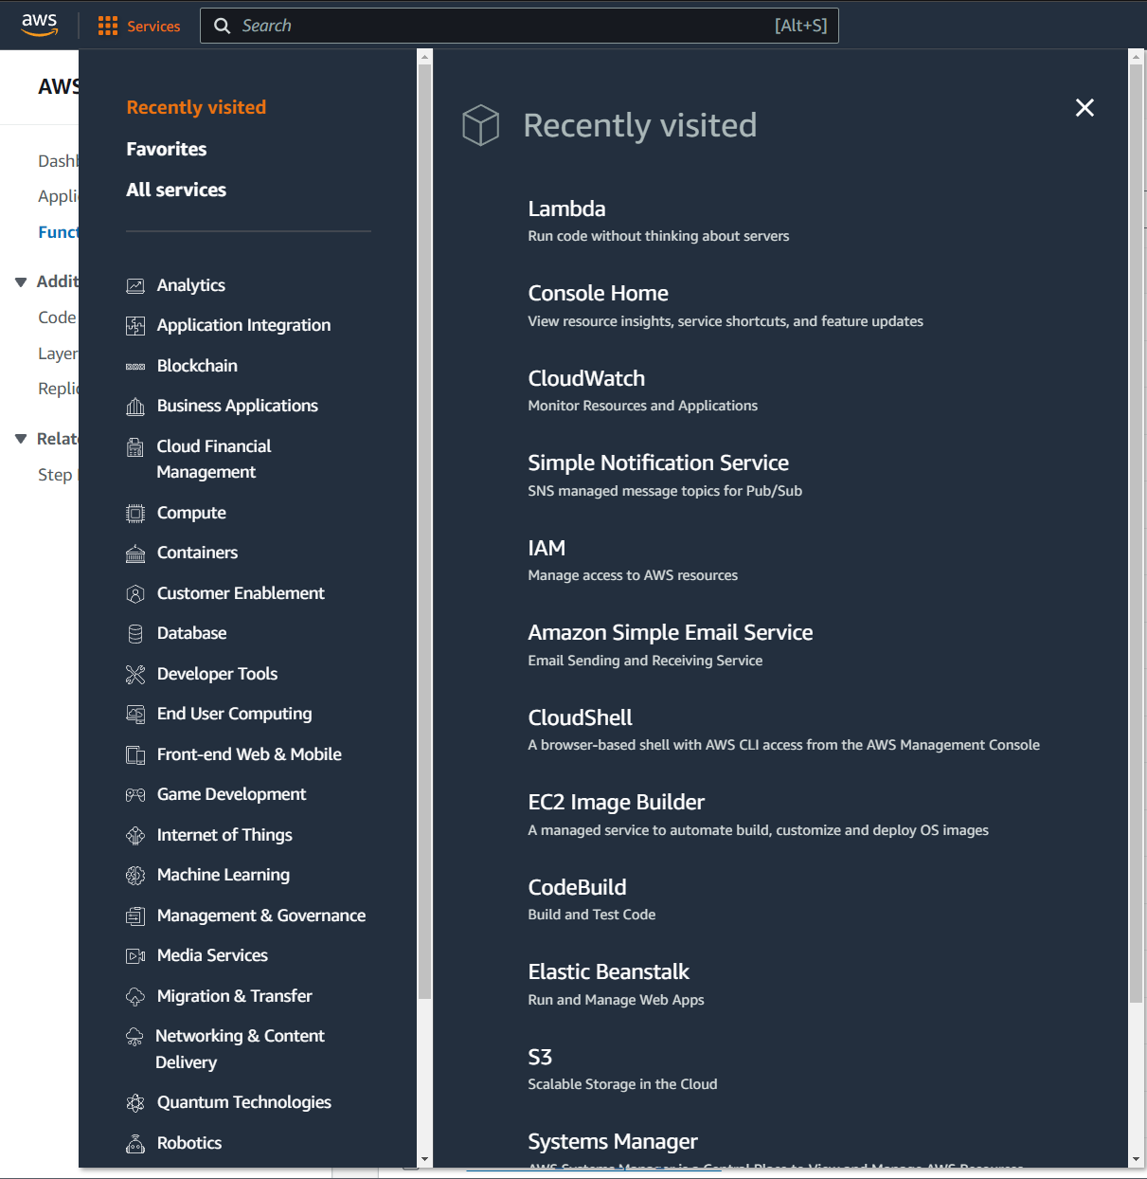

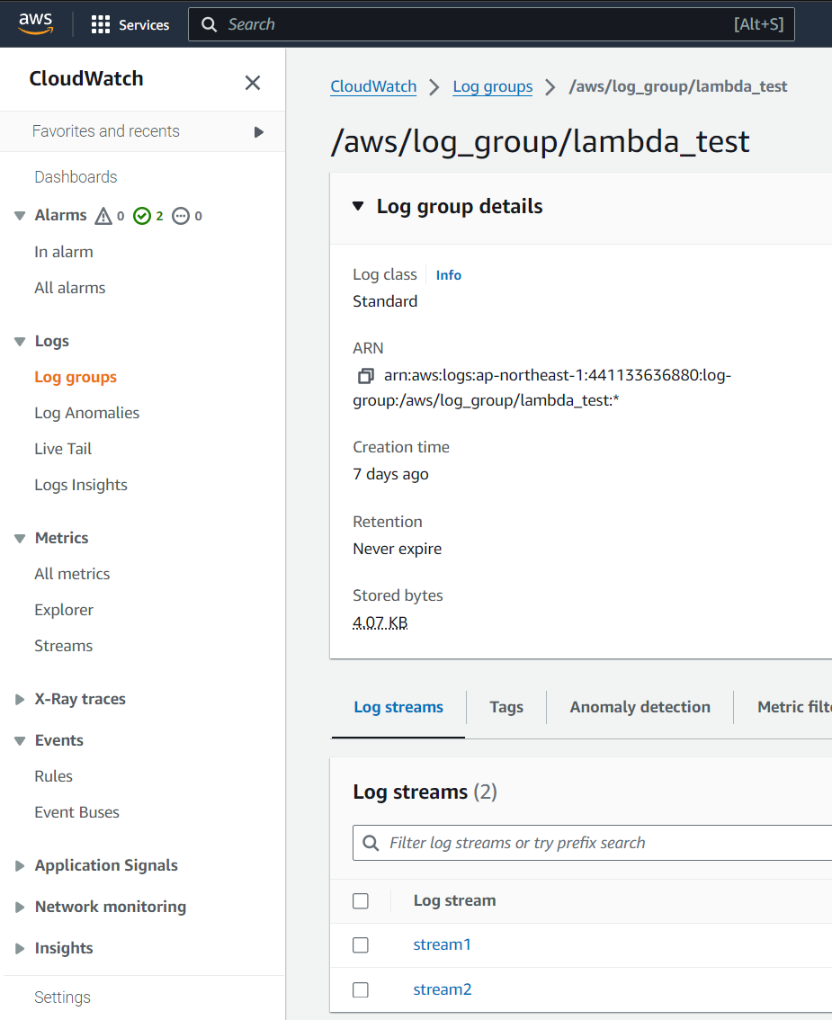

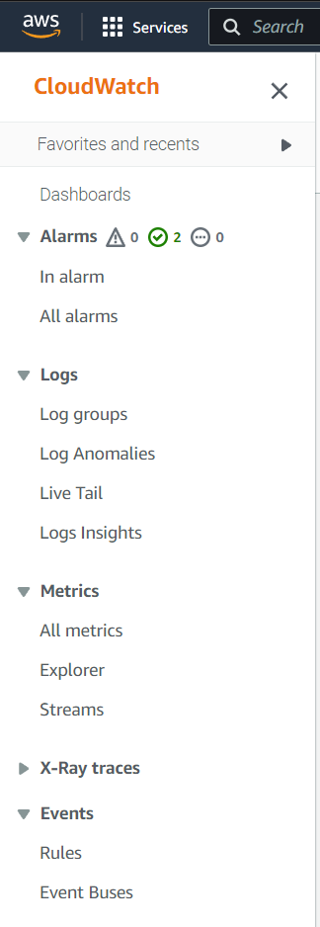
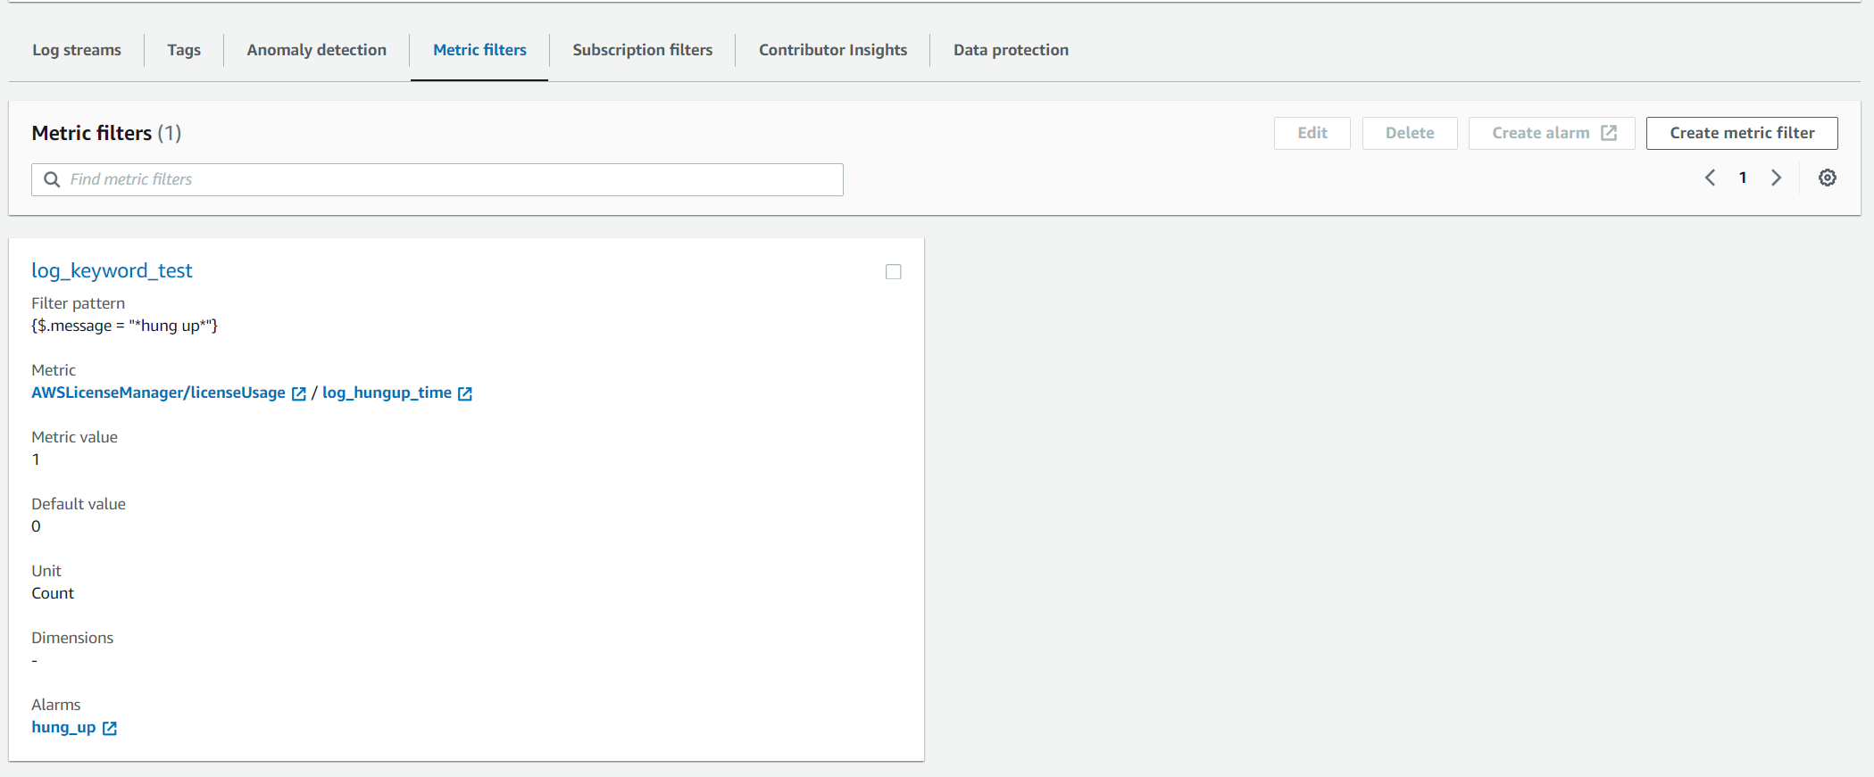

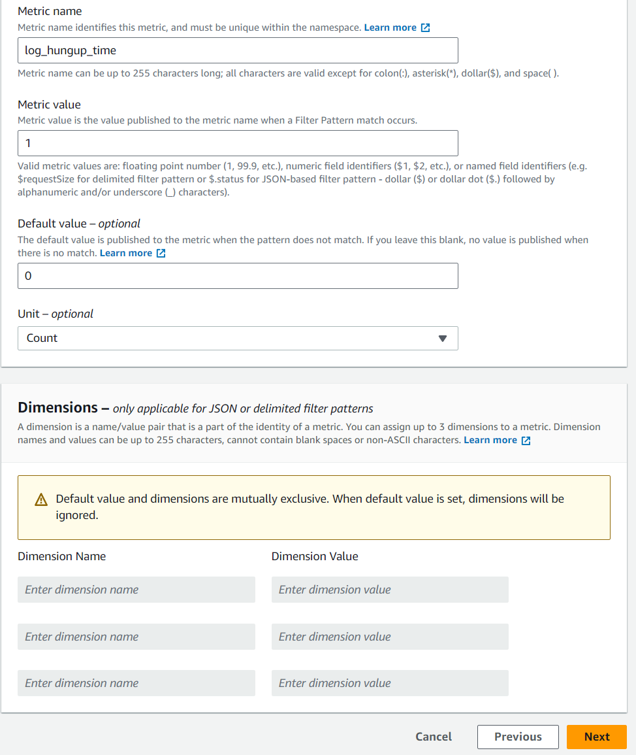

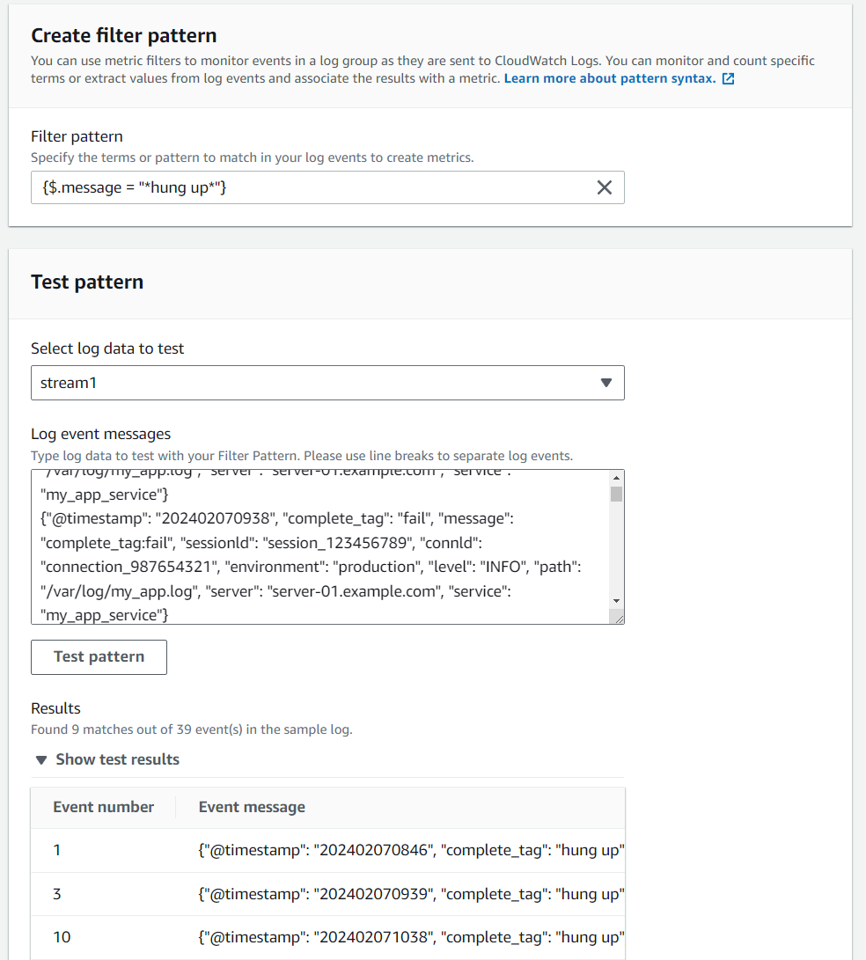
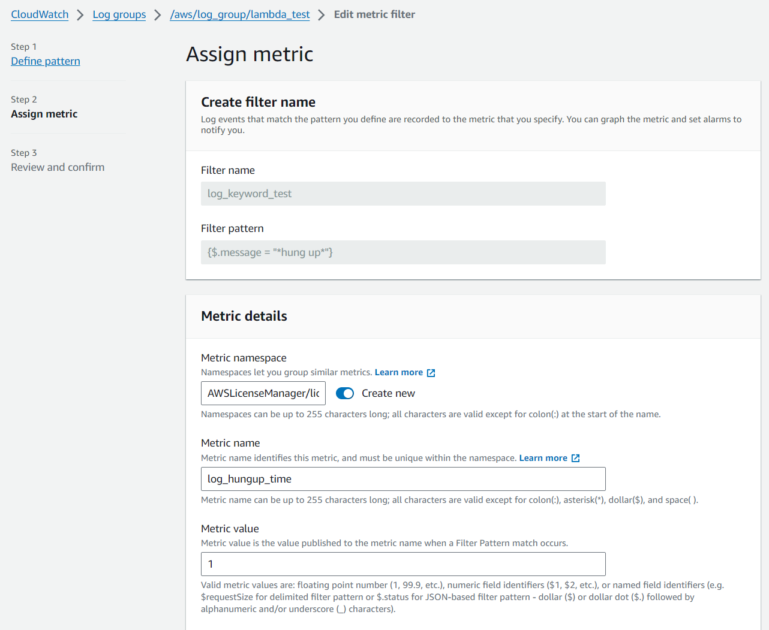

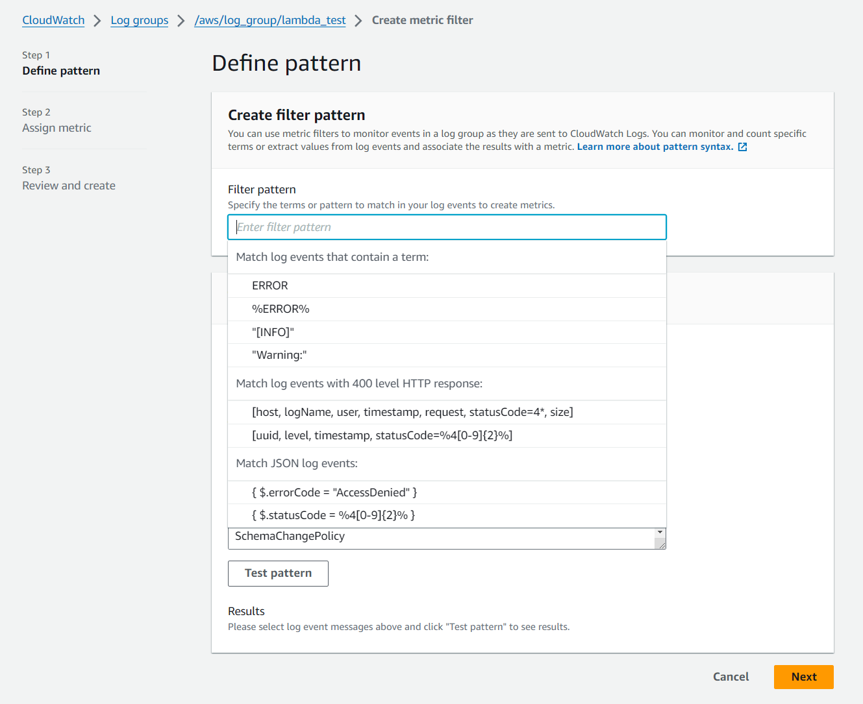

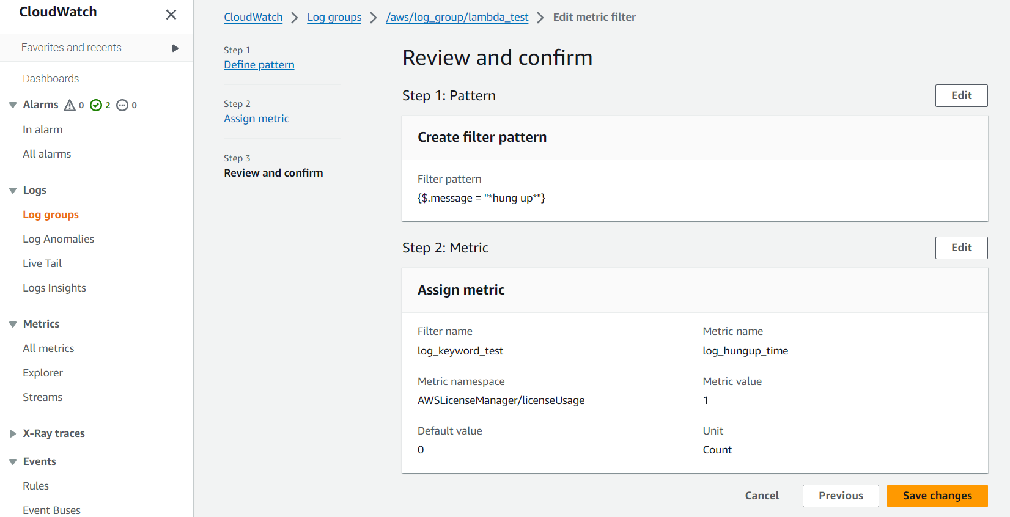

alarm
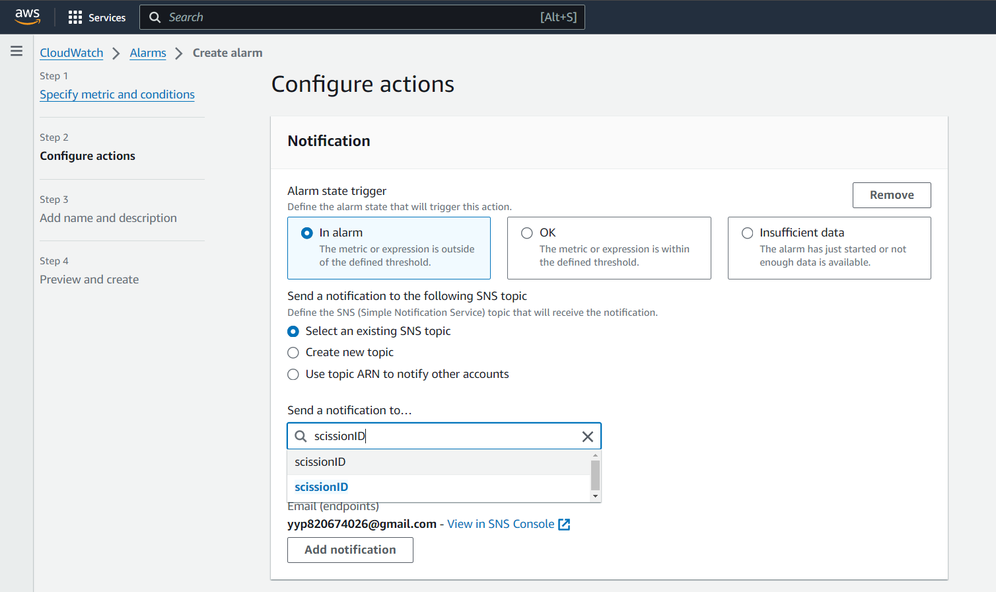
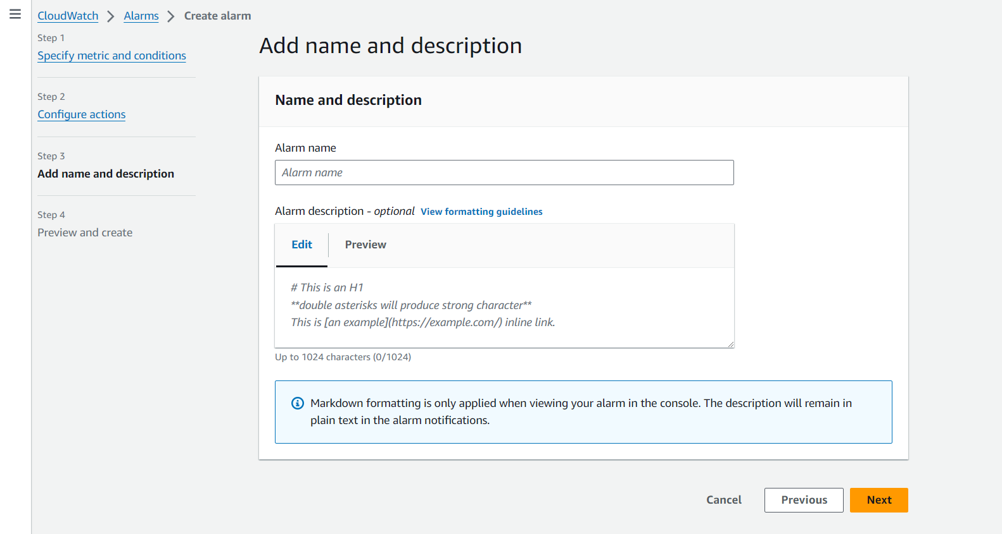
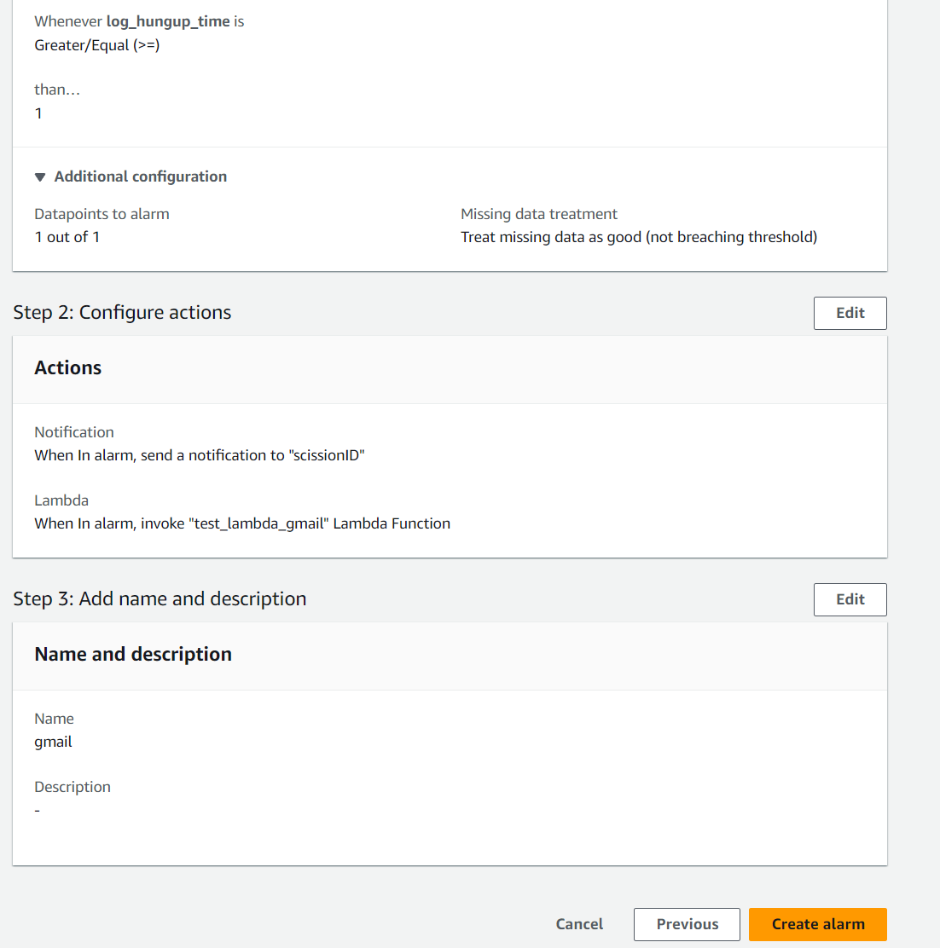
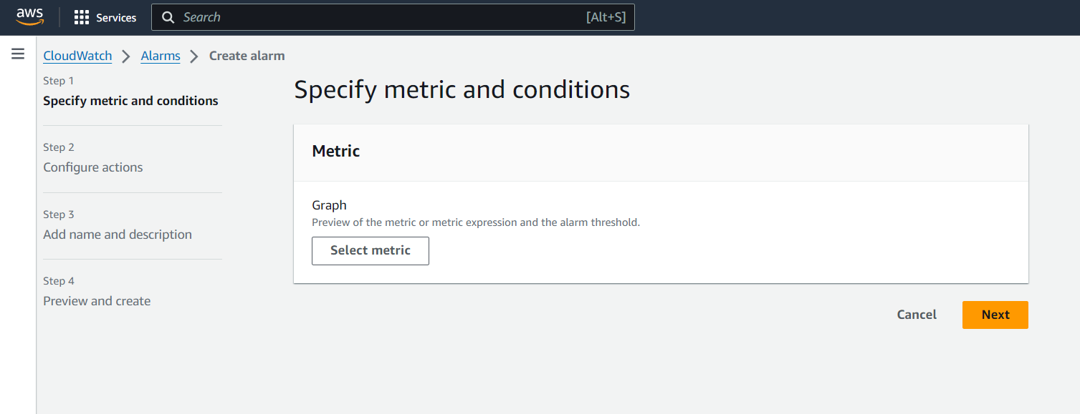
1、
CloudWatchからAlarmサービスにアクセスします。
２、
右上の「Create alarm」ボタンを押して、Alarm作成ステップにアクセスして、「Select metric」ボタンを押します。
３、
該当namespaceに指定されているMetricsを選んで右下の「Select metric」ボタンを押してalarm設定画面にアクセスします。



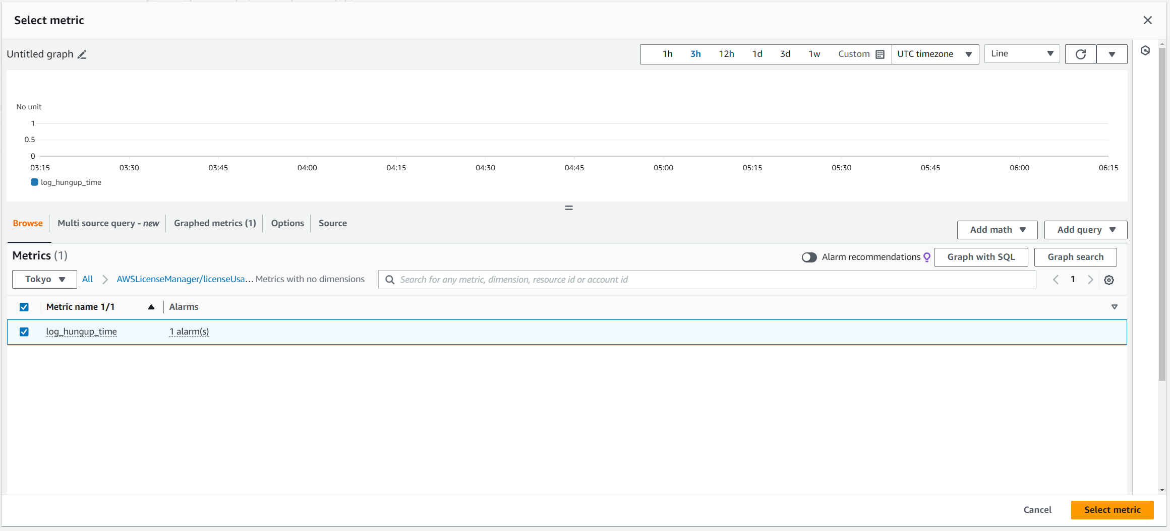

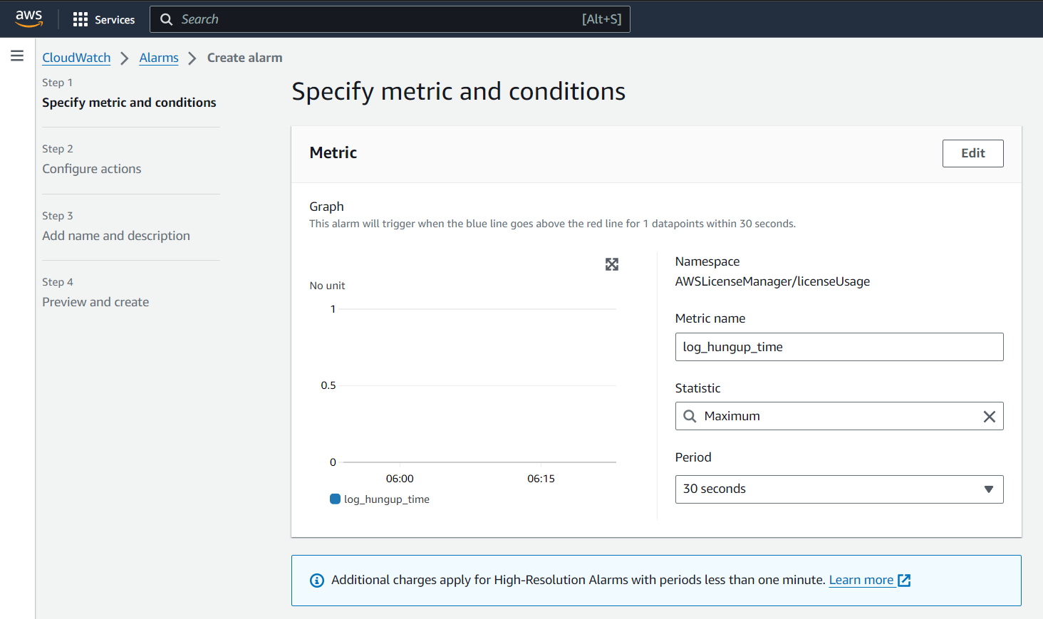
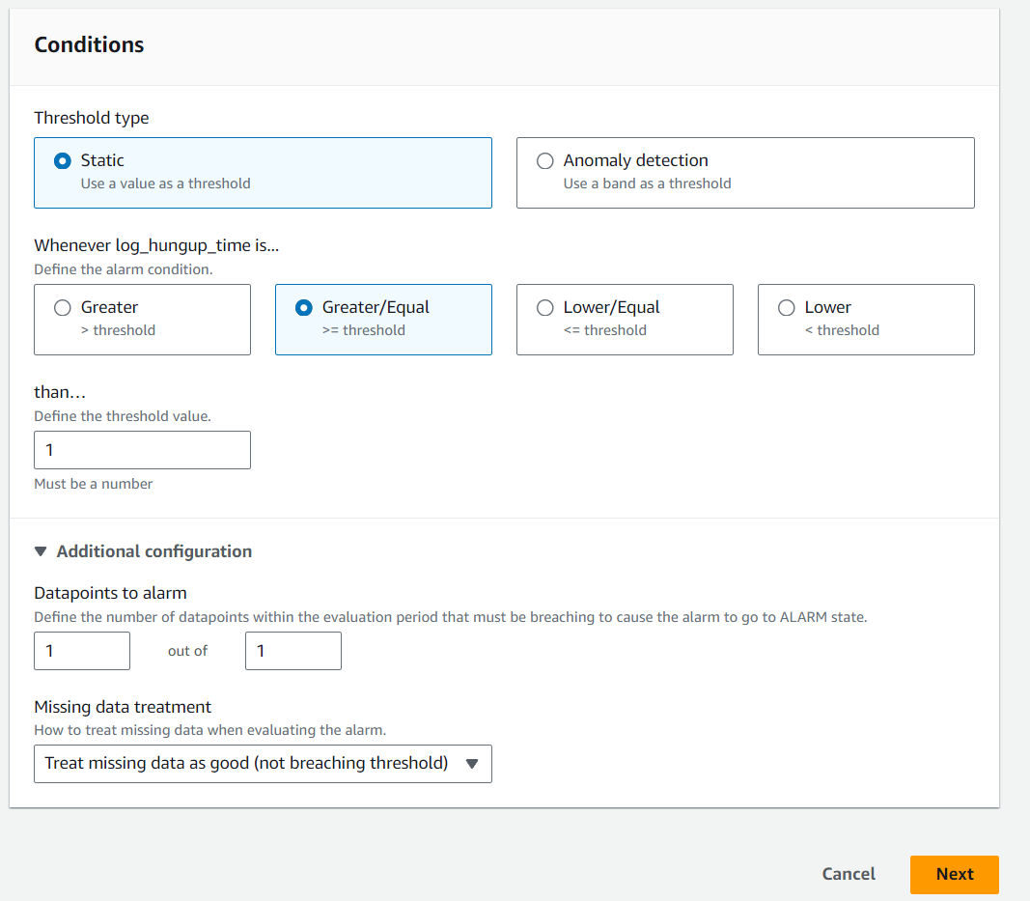
４、
「Statistic」に「Maximum」を選びます。
５、
「Period」に「１minute」を選びます。（無料範囲）
６、
「Threshold type」に「Static」を選びます。
７、
「Whenever Complete_AGI_HUNGUP is...」に
「Greater/Equal」を選びます。
８、
「than…」に「１」を入力する。
９、
「Datapoints to alarm」に「１」、「１」を入力する。
１０、
「Missing data treatment」に「Treat missing data as good ( not breaching threshold )」を選びます。
１１、
「Alarm state trigger」に「In alarm」を選びます。
１２、
「Send a notification to the following SNS topic」に「Select an existing SNS topic」を選びます。
１３、
「Send a notification to…」に指定されたARNリンクを入力します。
１４、「Name and description」画面に発報メッセージを編集してから右下の「Next」ボタンを押して、設定確認画面にアクセスする。
１５、
右下の「Creat alarｍ」ボタンを押してAlarmを作成出来ます。

lambda
